Sheet1
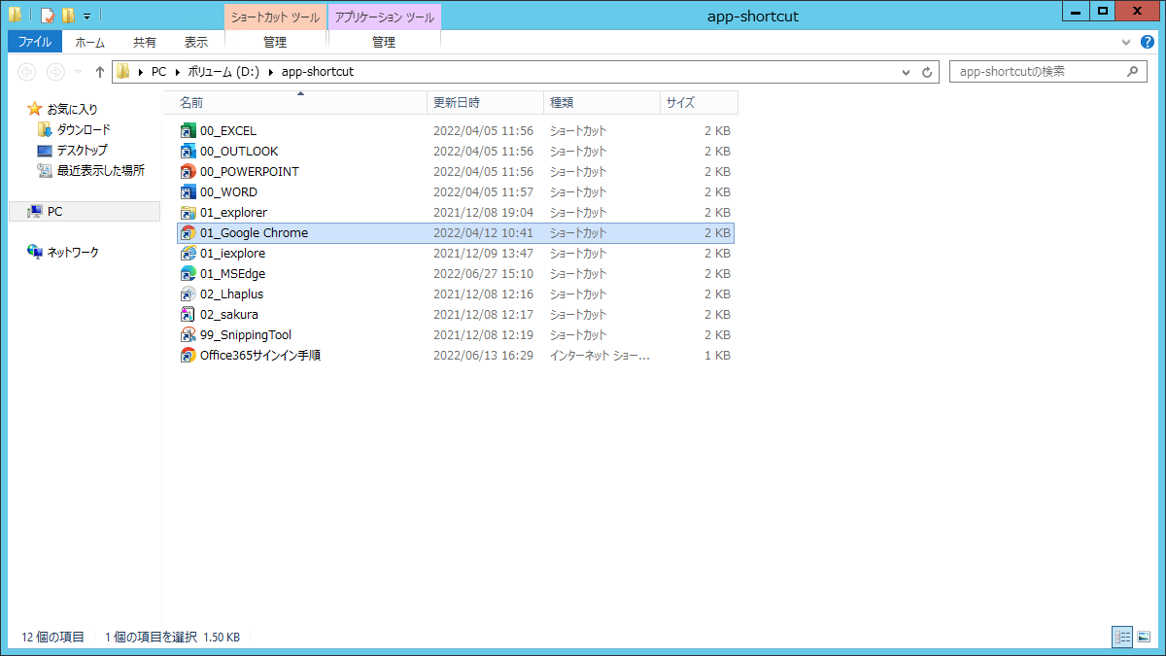
1 | dev-vpn.mb.softbank.jp
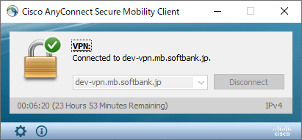

2 | DEVアカウント：
 | dev6979205p4
 | ce5yT6GK6N

3

